AI日报金句记录
AI日报总览&个人摘要
日期 | 标题 | 详情 | 值得关注的原因 | 行动项 | 原始链接
6/8/26 | Anthropic 称其最新 AI 模型 Mythos 显现脱离人类控制迹象，呼吁全球暂缓先进 AI 研发 |  | 太搞笑了，你们都别研究了，先让我研究，哈哈 |  | https://www.ithome.com/0/960/218.htm
6/12/26 | 宝玉使用 Claude Design 的一些经验 | 很详细 | 技术流，后面涉及网站开发可看 |  | https://x.com/dotey/status/2064601571397185639
6/12/26 | InsideAnthropic,the$965BillionAlTitan 在“人类主义”组织内部，那家价值9650亿美元的人工智能巨头企业 | 艾米丽·张与Anthropic的联合创始人达里奥和丹妮拉·阿莫代进行了深入的交流，讨论了这家初创公司的起源故事、它面临的挑战，以及该公司如何计划在如此关键的Al竞赛中将安全性放在首位 | 大佬的访谈内容，有空再说吧 |  | https://www.bloomberg.com/news/videos/2026-06-10/inside-anthropic-the-965-billion-ai-juggernaut-video
6/12/26 | claude复古装饰花鸟画风格视频参考 |  | 以后出图就用这个视频的截屏来参考吧 |  | https://x.com/claudeai/status/2064394146916229443/video/1
6/15/26 | AI接待员？打电话？ |  | 跟打电话有关的开源项目，AI销售 |  | https://x.com/frank__rosh/status/2064921230143283271
6/16/26 | 最细致的使用英国卡的教程和渠道 | 瞌睡来枕头，必须试一试了 | 网络问题就是信息问题，信息问题就是一切问题 | 买一张 | https://x.com/yanhua1010/status/2065967566741516383
6/16/26 | 极客杰尼 | 文字信息排版内容，md转微信长图，信息收集等方面 | 信息图看着就是一种视觉享受 | 网站配图一定用他的技能 | https://github.com/geekjourneyx
6/17/26 | 前沿大模型后训练配方回顾：与 Finbarr Timbers 对谈 | 全是技术框架的综述，过于专业 | AI模型训练技术发展的历程 |  | https://www.interconnects.ai/p/frontier-post-training-recipe-review
6/17/26 | SpaceX 以 600 亿美元股票收购 AI 编程公司 Cursor | 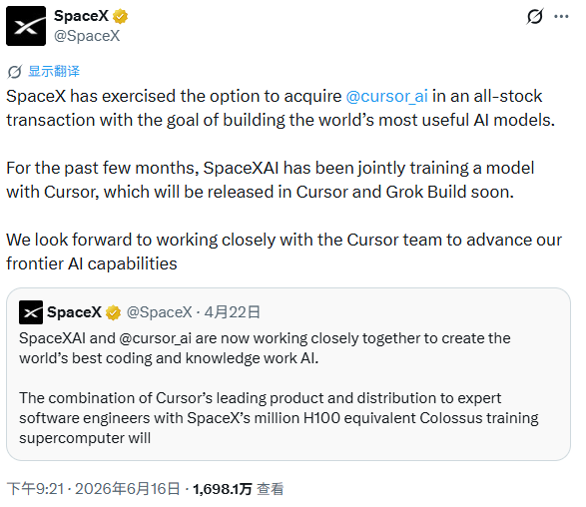 | 老马的眼光品味和我差不多嘛，嘿。主要是Gork都快掉出第一梯队了，只有涅槃才有新机会 | 使用Cursor是不是就是在使用马斯克的产品了？哈哈 | https://techcrunch.com/2026/06/16/spacex-to-acquire-cursor-for-60b-in-stock-days-after-blockbuster-ipo/

